Arkusz1
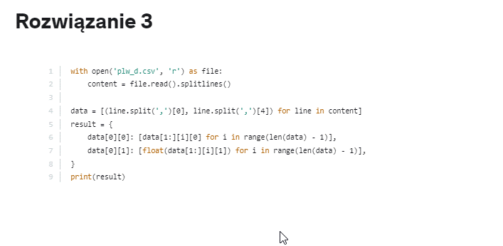
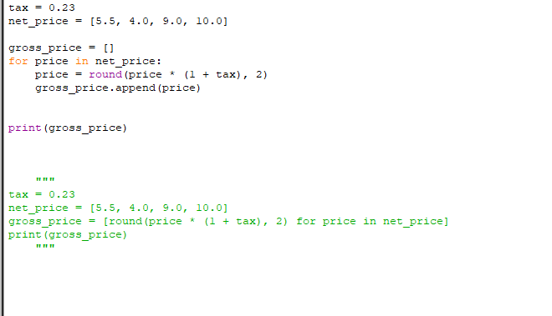
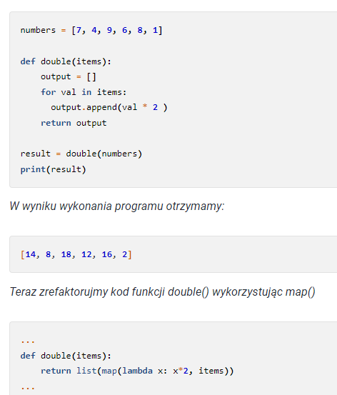
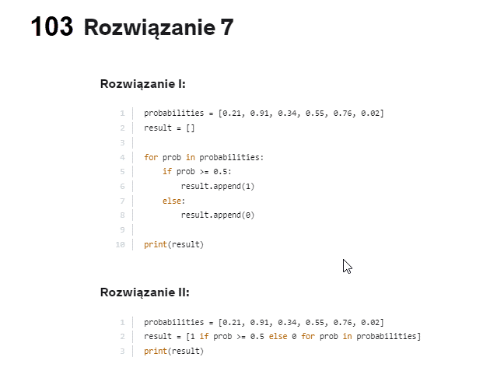
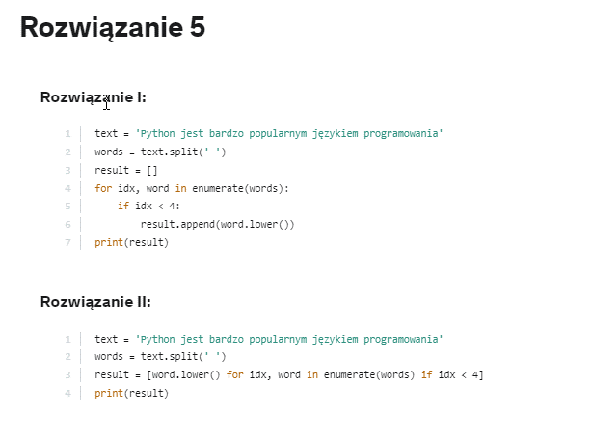
ID | Metoda
numerowanie | enumerate |  | Podzielić string na słowa, ponumerować i wyciąć słowa 1-4 do nowej listy
usuwanie duplikatów | list(set(some_list))
długość stringa | len(string)
Nawiasy
- lista | []
- krotka, generator | ()
- zbiór | {}
- słownik | {key: value}
przywołanie funkcji | import math

Suma argumentów funkcji
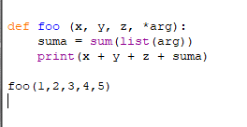

 |  | Zmiana typu zmiennej

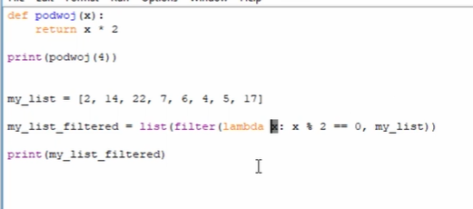
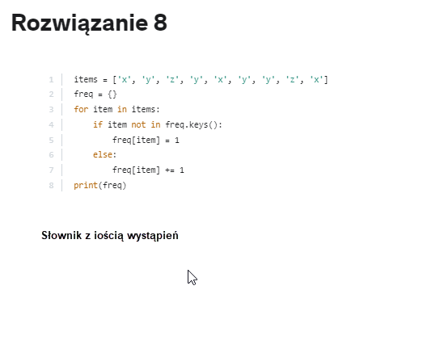
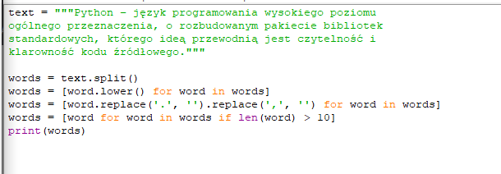

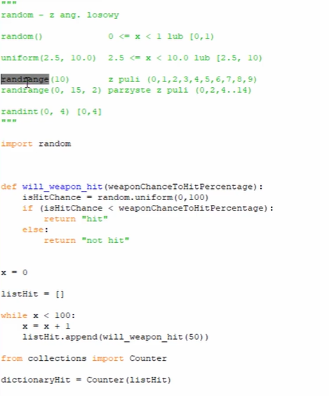
 |  |  |  | Spardź czy "20" lub "30" jest elemencie listy (indexes)
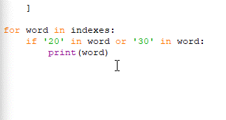

 |  | preszukanie value > 100

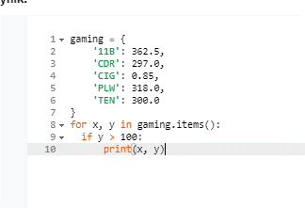
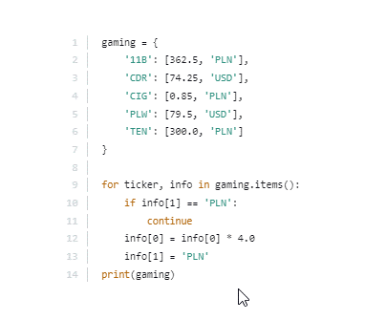
 |  |  |  |  | Sprawdzanie elementów słownika

 |  | Sprawdzanie czy string
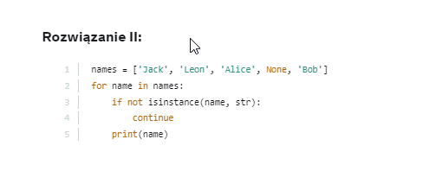

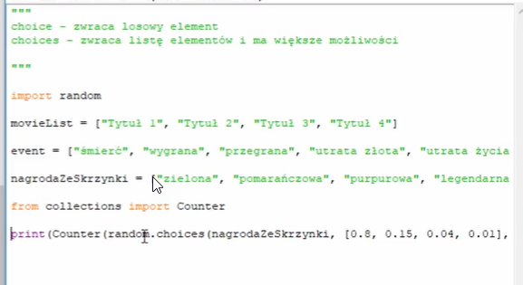
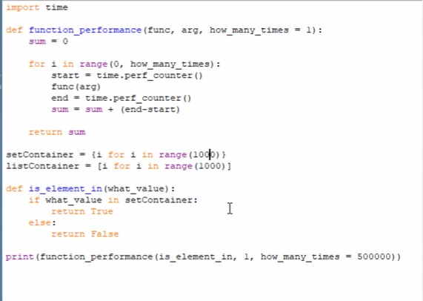

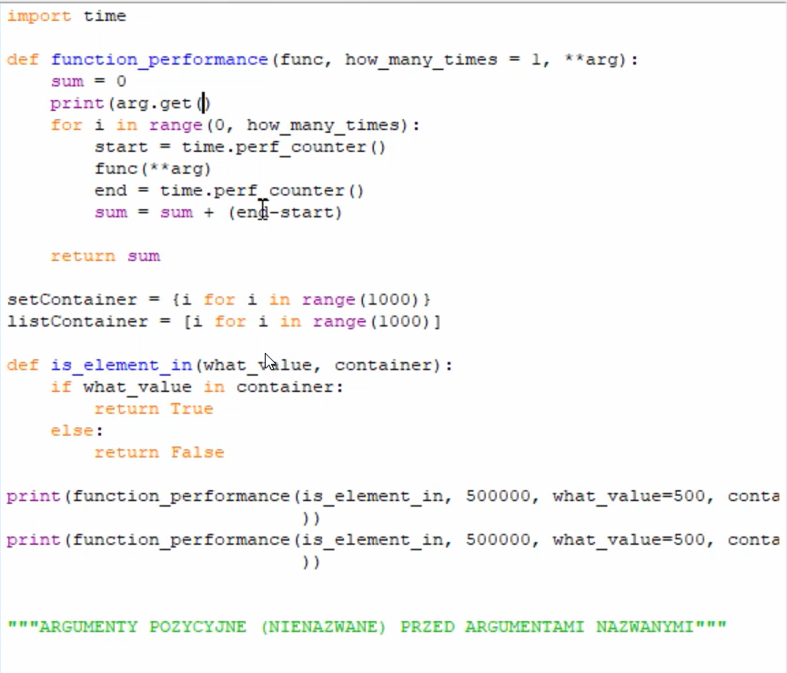

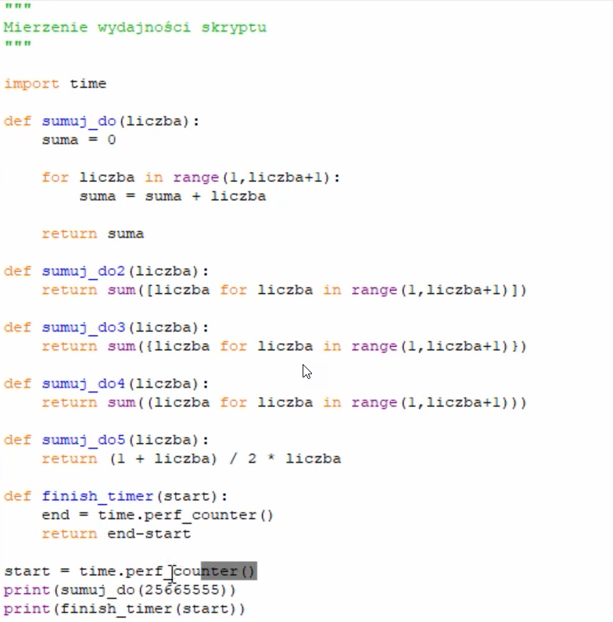

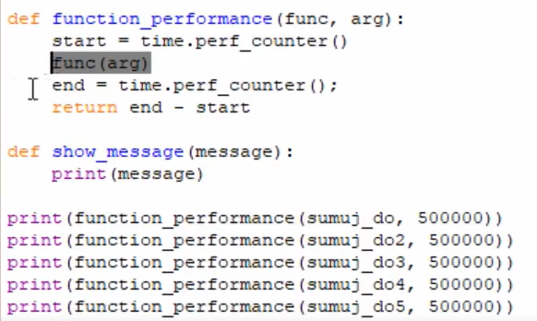

odczytuje plik i wybiera indexy zaczynajce się na WIG

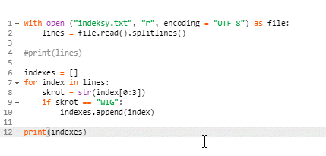

Słownik z datą (index) i cenami zamknięcia (value)

Pandas
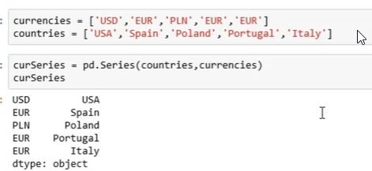
Wyświetlić |  |  | help = shift + TAB

 | Wyświetlenie kolumny
 | Wyświetlenie 2 kolumn
 | Wyświetlenie danych z kolumny A przy warunku z kolumny B
 | Wstawianie kolumny
Zmiana zawrtości kolumny A przy warunku z kolumny B
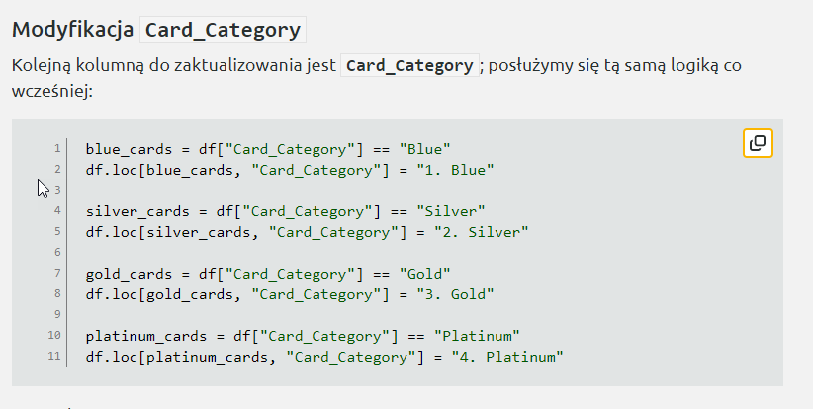

 |  | Tworzenie Serii z 2 list

Lista krotka
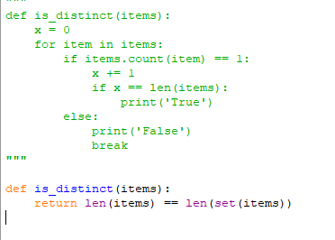
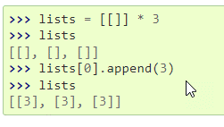
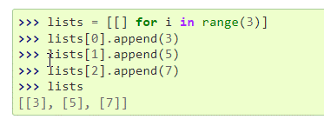
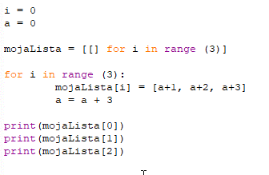
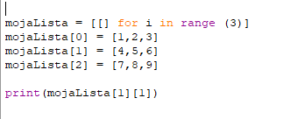
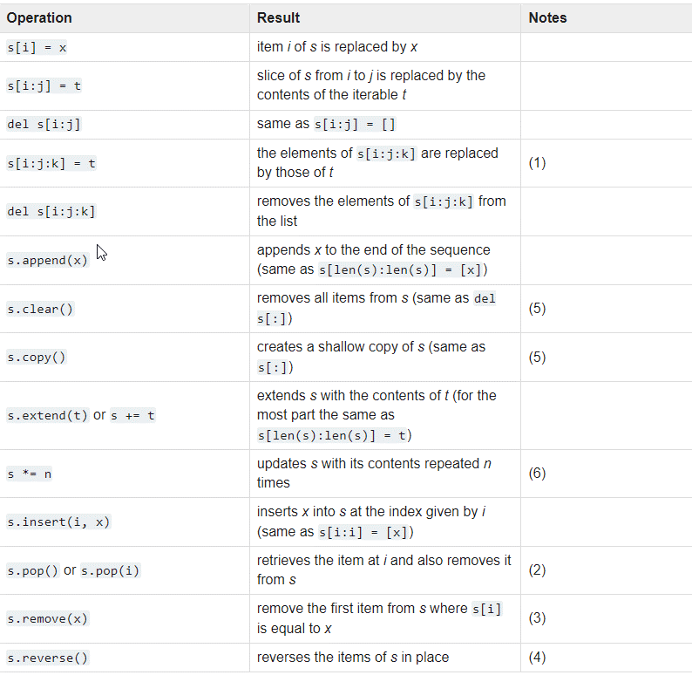
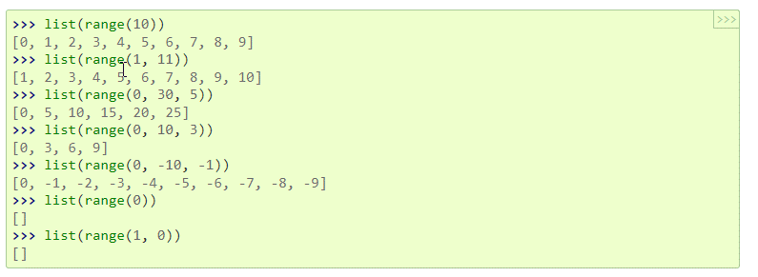
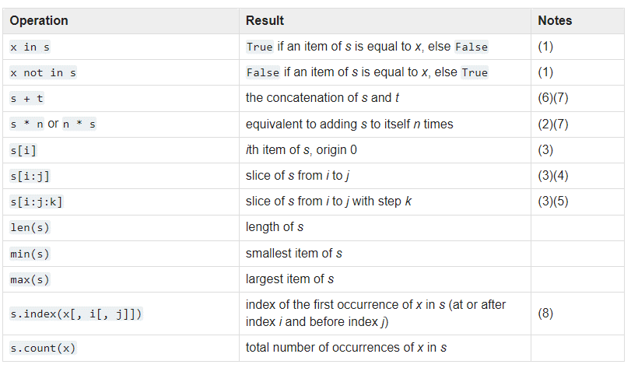
generownie pustej listy | nazwa = []
generowanie listy z elementami | nazwa = [1,2,3,4,5]
 | nazwa = ["a", "b"]
dodawanie do listy
insert | nazwa.insert(1,"aa")
append | nazwa.append("aaa") | zawsze na koniec listy

podaje długość listy | len.nazwa() | zwraca ilość elemntów

odczytywanie elementów listy |  | wyświetli
 | print(nazwa) | całą listę
 | print(nazwa[1]) | tylko elemnt [1]
 | print(nazwa[1:]) | od elemntu [1] do konca
 | print(nazwa[1:3]) | tylko elemnty 1 i 2
 | print(nazwa[:3]) | tylko elementy 0 -2
 | print(nazwa[1:9:2]) | od elemntu 1 do 8 co 2

 |  | czy w liscie sa same unikalne elementy

string
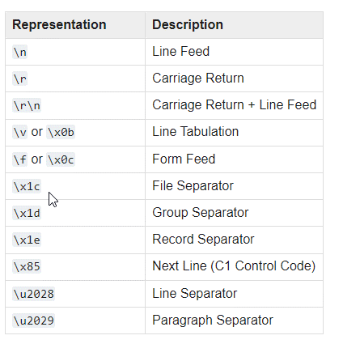
odwracanie stringa

plt
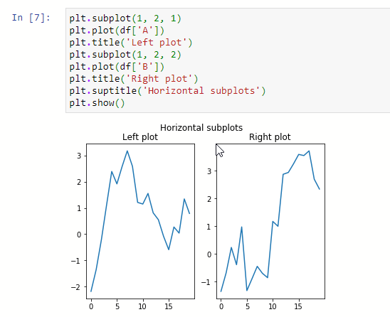
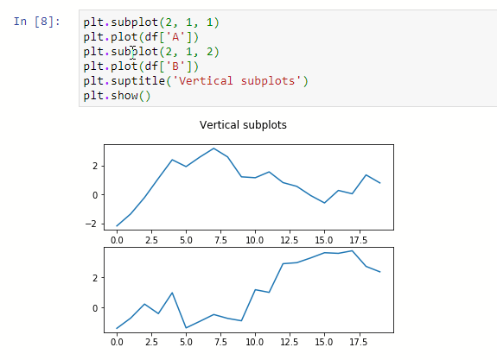
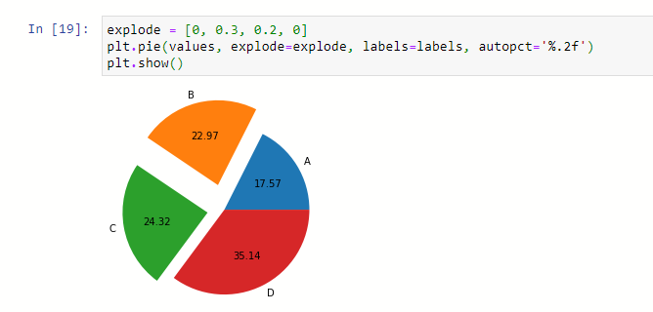

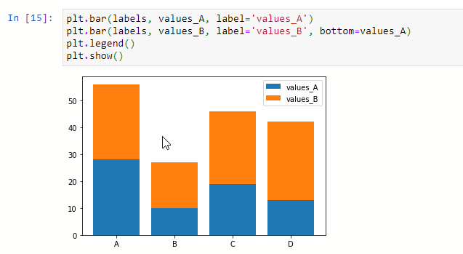
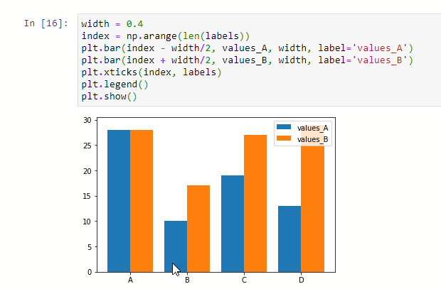

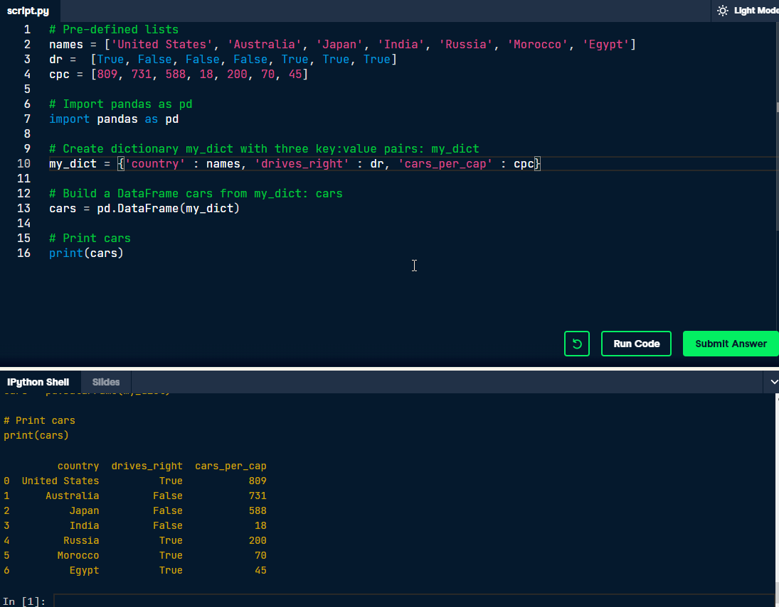
figsize=(15, 5)

Słownik
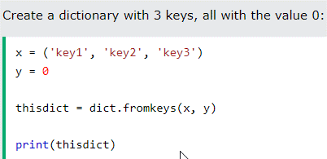
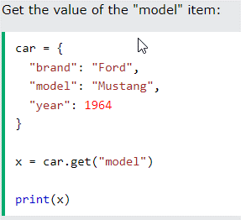
generowanie słownika | Nazwa = {}
 | Nazwa = {"A": 1, "B": 2}
 | Key:Value
zip | myDict = dict(zip(['one', 'two', 'three'], [1,2,3]))
 | myDict = dict(one = 1, two = 2, three = 3)
zwraca klucze | print(list(myDict))
zwraca wrtość dla klucza | print(myDict['two'])
item | element (key: value) w słowniku
usunięcie 2-goego itemu | del myDict['two']

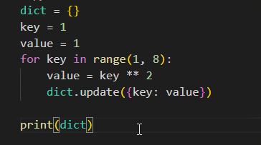

 |  | Stworzyć listę 3 słowników zawierających liczby 1-10 podniesione do potegi 1 w słowniku nr, ptegi 2 w słowniku nr 2 i potegi 3 w słowniku nr 3

class
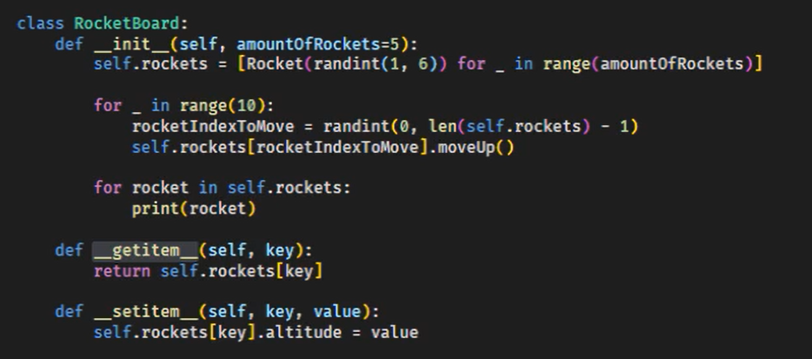

JSON
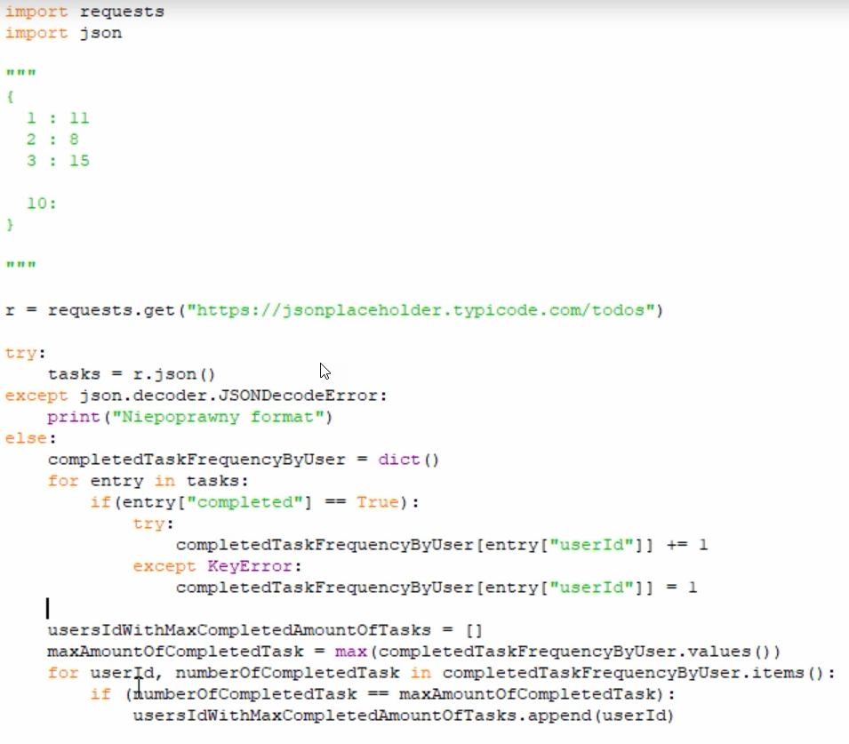
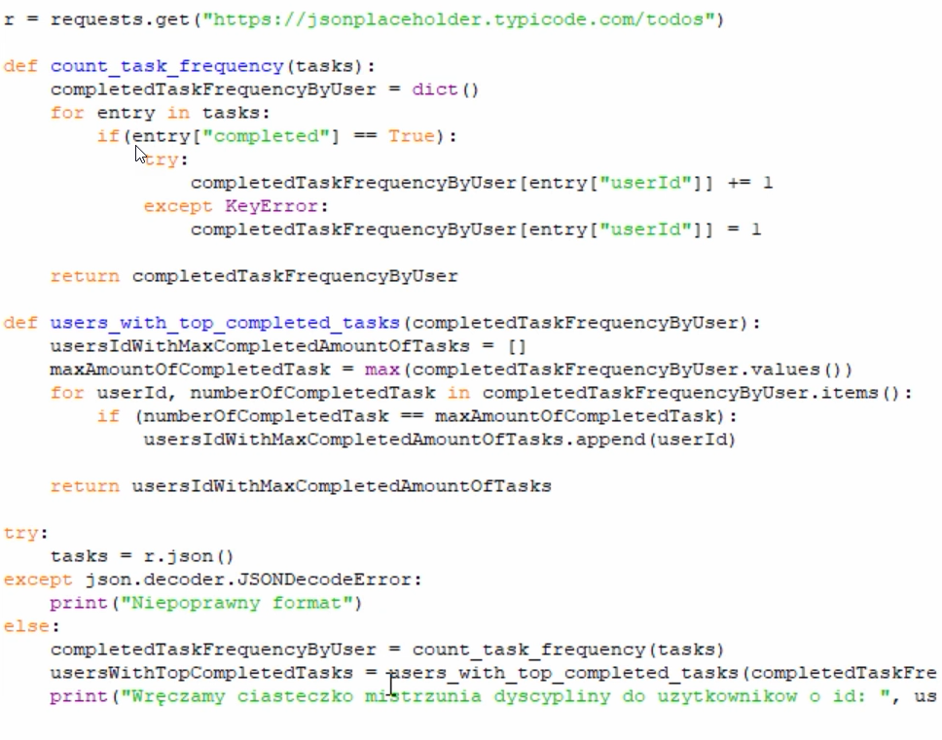

plik txt
